DF1-内部线缆
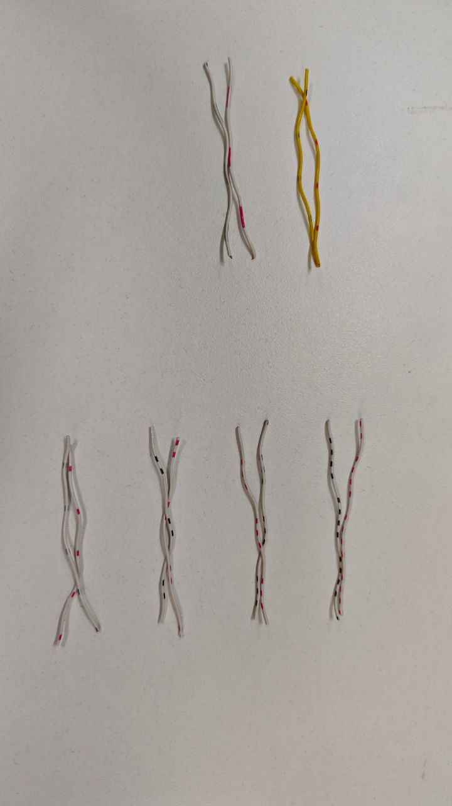
DF1雷达内部线缆定义
更新履历
2024/08/31：初版 2024/04/21：修改线序定义，线序旋转180°，即1-12,2-11，，，，6-7对调。
接口名称 | 物料1 | 物料2 | 物料3 | 引脚号 | 信号定义 | 线颜色 | 线规 | 雷达内部线长 | 接口名称 | 物料1 | 物料2 | 航插引脚号 | 水晶头
网口12pin | 0216001589 线对板连接器-端子 A1501-TP-H，端子，线规AWG24#-30#，线径OD1.5mm（MAX） | 线对板连接器-插头 A1501H-12P，12pin，插头，1.5mm间距，白色 |  | 1 | RX- | 白黑（2） | 26AWG |  |  |  | - |  | 6
 |  |  |  | 2 | RX+ | 白红（2） | 26AWG |  |  |  |  |  | 3
 |  |  |  | 3 | TX- | 白黑（1） | 26AWG |  |  |  |  |  | 2
 |  |  |  | 4 | TX+ | 白红（1） | 26AWG |  |  |  |  |  | 1
 |  |  |  | 5 | 同步输出2 | 白黑（4） | 26AWG
 |  |  |  | 6 | 同步输出1 | 白红（4） | 26AWG
 |  |  |  | 7 | 同步输入2 | 白黑（3） | 26AWG
 |  |  |  | 8 | 同步输入1 | 白红（3） | 26AWG
 |  |  |  | 9 | 电源- | 黄红 | 26AWG
 |  |  |  | 10 | 电源- | 白黑（长） | 26AWG
 |  |  |  | 11 | 电源+ | 黄黑 | 26AWG
 |  |  |  | 12 | 电源+ | 白红（长） | 26AWG

